상품제안서
바세린 혼합 5호, 핸드앤네일 60ml + 립 에센스 체리10ml + 젤리50g 3종 | 상품코드: F31631

 |  |  |  |  |  |  | 02-412-0044 | www.easy1.co.kr
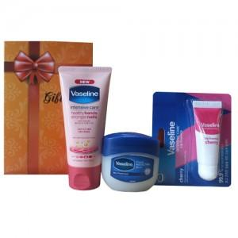

【상세/제작정보】 | <p><b></b></p><p><b><br></b></p><p>&nbsp;</p><p><b><span style="font-size: 12pt;">* 스티커제작 5만원 부과세별도(300개미만)</span></b></p><p><b><span style="font-size: 12pt;">* 배송비 한박스 4000원부과세별도</span></b></p>

【인쇄/포장옵션】 | 스티커 / 포장지포장

【공급단가】 | 수량 | 100~ | 300~ | 500~ | 1,000~ | 3,000~
*VAT별도 | 단가 | 5,000원 | 4,920원 | 4,800원 | 4,680원 | 4,600원

【상품 URL】 | https://dev.easy1.co.kr:443/src/goods_detail.php?gdno=31631

